상품제안서
브리츠 올인원 블루투스 스피커 | 상품코드: S29475

 |  |  |  |  |  |  | 02-713-8555 | www.synergygift.co.kr
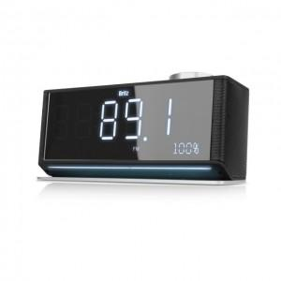

【상세/제작정보】

【인쇄/포장옵션】 | 컬러전사지 / 포장지포장

【공급단가】 | 수량 | 10~ | 50~ | 100~ | 300~ | 500~
*VAT별도 | 단가 | 77,900원 | 75,550원 | 73,100원 | 71,150원 | 69,900원

【상품 URL】 | https://www.synergygift.co.kr:443/src/goods_detail.php?gdno=29475

